Graphique 1
Graphique 1. Principaux secteurs d’activité concernés par le recours aux contrats courts toute l’année

 | Part parmi les établissements qui concluent des contrats courts toute l'année | Part dans l'ensemble des établissements
Action sociale | 17% | 2%
Industrie | 16% | 6%
Hébergement- Restauration | 13% | 9%
Commerce | 12% | 19%
Transports- entreposage | 10% | 3%
Construction | 8% | 10%

 |  |  | Lecture : le commerce regroupe 12 % des établissements qui recourent aux contrats courts toute l’année et 19 % de l’ensemble des établissements.
 |  |  | Champ : entreprises du secteur privé (hors agriculture, particuliers employeurs et intermittents du spectacle), France métropolitaine.
 |  |  | Source : DSN/Sismmo, Dares.

Graphique 2
Graphique 2. Estimation du recours aux contrats courts toute l’année qui pourrait être transformé en contrats stables (en équivalent volume d’emplois de 5 jours par semaine)

Principaux secteurs
 | volume d’emploi en équivalent 5 jours par semaine qui pourrait être transformé en contrats stables |  | Volume d'emploi en équivalent 5 jours par semaine qui pourrait être transformé en contrats stables
Principaux secteurs :
Industrie | 43,087
Action sociale | 36,097
Transports- entreposage | 26,209
Commerce | 14,549
Hébergement- Restauration | 13,035
Construction | 8,926
Autres | 93,097

 |  | Lecture : dans le commerce, le recours aux contrats courts toute l’année représenterait un volume équivalent à 14 600 emplois de 5 jours par semaine qui pourrait être transformé en contrats stables
 |  | Note : Un contrat d’un an de 2 jours par semaine compte pour 0,4 emploi (soit 2/5) de 5 jours par semaine.
 |  | Champ : entreprises du secteur privé (hors agriculture, particuliers employeurs et intermittents du spectacle), France métropolitaine.
 |  | Source : DSN/Sismmo, Dares

Encadré-Graphique A
Encadré - Graphique A. Détermination du volume minimal de contrats courts toute l'année qui pourrait être transformé en contrats stables, pour un établissement donné

Semaines | 1 | 2 | 3 | 4 | 5 | 6 | 7 | 8 | 9 | 10 | 11 | 12 | 13 | 14 | 15 | 16 | 17 | 18 | 19 | 20 | 21 | 22 | 23 | 24 | 25 | 26 | 27 | 28 | 29 | 30 | 31 | 32 | 33 | 34 | 35 | 36 | 37 | 38 | 39 | 40 | 41 | 42 | 43 | 44 | 45 | 46 | 47 | 48 | 49 | 50 | 51 | 52
Nombre de contrats en ETP | 4.2 | 3.4 | 2.6 | 3.2 | 1.6 | 2.2 | 1.2 | 3 | 2.2 | 1.4 | 1.8 | 2.6 | 3.4 | 3 | 3.2 | 3.6 | 4 | 2.8 | 3.6 | 2.4 | 1.8 | 4.4 | 0 | 0 | 0 | 4 | 8.6 | 6.2 | 2 | 2.6 | 2.2 | 2.4 | 2 | 5 | 5.2 | 5.4 | 5.4 | 5.6 | 7.2 | 7.6 | 7.4 | 7.4 | 6 | 5 | 9.8 | 4.4 | 2.4 | 2.6 | 2 | 2 | 0 | 0

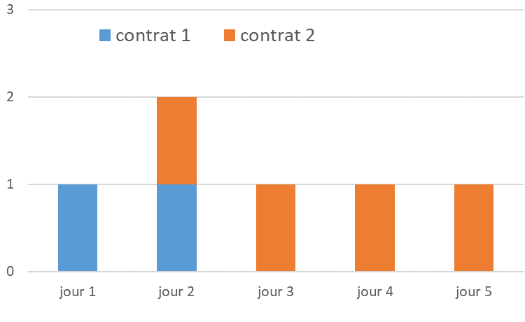

Lecture : au cours de la 7e semaine (en médaillon), l'établissement (fictif) a recours à deux contrats courts : le contrat n°1 de 2 jours (1er et 2e jours) et le contrat n°2 de 4 jours (les 2e, 3e, 4e et 5e jours). L'établissement s'appuie donc cette semaine-là sur l’équivalent d’1,2 contrat de 5 jours. Après exclusion des 5 semaines comptant le moins de contrats courts sur l’année (pour tenir compte des congés), cet établissement aurait pu signer l’équivalent d’1,2 contrat de 5 jours sur toute l’année (trait en orange).

Médaillon. Détermination du nombre minimal de contrats courts (compte non tenu de la quotité de temps de travail et en ETP) chaque semaine de l'année, pour un établissement donné

 | jour 1 | jour 2 | jour 3 | jour 4 | jour 5
contrat 1 | 1 | 1
contrat 2 |  | 1 | 1 | 1 | 1
 | contrat 1 | contrat 2
jour 1 | 1
jour 2 | 1 | 1
jour 3 |  | 1
jour 4 |  | 1
jour 5 |  | 1

Graphique complémentaire
Graphique complémentaire. Estimation du recours aux contrats courts toute l’année qui pourrait être transformé en contrats stables (en équivalent volume d’emplois de 5 jours par semaine)

Principaux métiers
 | volume d’emploi en équivalent 5 jours par semaine qui pourrait être transformé en contrats stables |  | Volume d'emploi en équivalent 5 jours par semaine qui pourrait être transformé en contrats stables
Principaux métiers :
Ouvriers non qualifiés de la manutention | 28,006
Aides-soignants | 14,393
Agents d'entretien | 13,691
Ouvriers non qualifiés industriel | 11,412
Ouvriers qualifiés de la manutention | 9,909
Autres | 157,589

 |  | Lecture : le recours aux contrats courts toute l’année des ouvriers non qualifiés de la manutension représenterait un volume équivalent à 28 000 emplois de 5 jours par semaine qui pourrait être transformé en contrats stables
 |  | Champ : entreprises du secteur privé (hors agriculture, particuliers employeurs et intermittents du spectacle), France métropolitaine.
 |  | Source : DSN/Sismmo, Dares

